对账
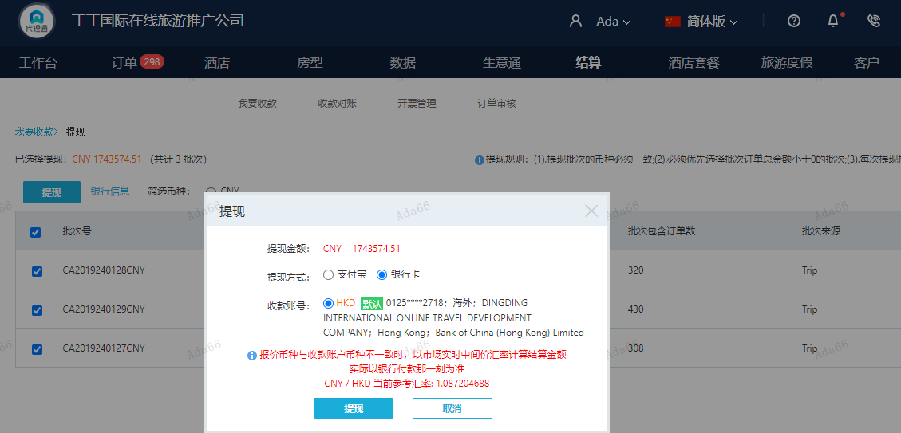
订单号 | 入住日期 | 离店日期 | 应收 |  |  |  | ,
999229707029846 | 2024-01-24 | 2024-01-26 | 1020 | 1120.00 | 4597113 | -100 | ,4597113 | 直连 | 1月17日 Sue 4597113 出入账不变，另建工单收款100 RMB，补款单号29757176653/999229757176664
999229757176664 | 2024-01-24 | 2024-01-26 | 100 | #N/A | 4597113 | #N/A | ,4597113 | 直连 | 1月17日 Sue 4597113 出入账不变，另建工单收款100 RMB，补款单号29757176653/999229757176664
999224849733342 | 2024-01-22 | 2024-01-25 | 4728 | #N/A | 3524144 | #N/A | ,3524144 | 直采 | 本期收回4728元
999229415304927 | 2024-01-18 | 2024-01-27 | 2499.93 | 2500.00 | 4474567 | -0.07 | ,4474567 | 直采
999229885037992 | 2024-01-26 | 2024-01-27 | 1577 | #N/A | 4628965 | #N/A | ,4628965 | 直采 | 补款订单999229892616958
999229892616958 | 2024-01-26 | 2024-01-27 | 200.58 | #N/A | 4628965 | #N/A | ,4628965 | 直采 | 补款订单999229892616958 | 等ADA改账
...
 |  |  | 1743574.51

A240130160522481 |  | 1640247.51 | 1783284.78
A240130160652481 |  | 98519 | 107110.32
A240130160724481 |  | 4728 | 5140.3
A24013016074829 |  | 80 | 86.98
CNY / HKD 当前参考汇率: 1.087204688 |  | 1743574.51 | 1895622.38
总计：1743574.51 CNY/ 1895622.38 HKD

